카카오선물하기_카드형
플랫폼 | 순위 | 1위 | 2위 | 3위 | 4위 | 5위 | 6위 | 7위 | 8위 | 9위 | 10위
건강식품·영양제 | 썸네일 | 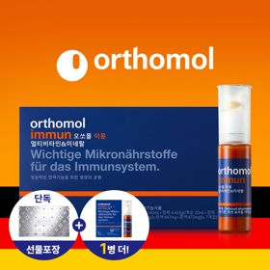 | 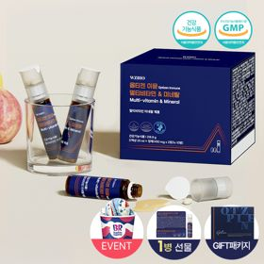 | 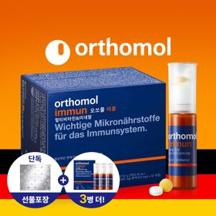 | 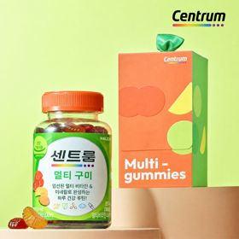 | 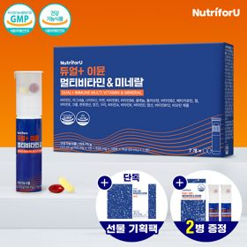 | 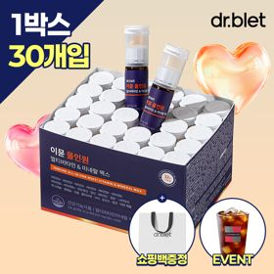 | 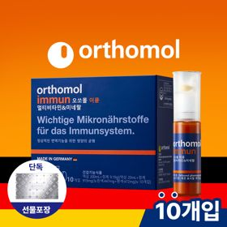 | 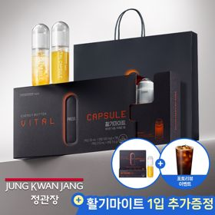 | 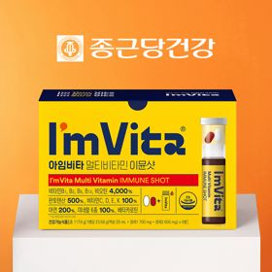 | 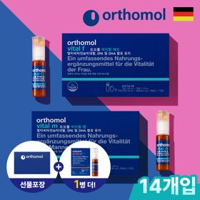
 | 카테고리 | 멀티비타민/종합비타민 | 멀티비타민/종합비타민 | 멀티비타민/종합비타민 | 멀티비타민/종합비타민 | 멀티비타민/종합비타민 | 멀티비타민/종합비타민 | 멀티비타민/종합비타민 | 홍삼/인삼 | 멀티비타민/종합비타민 | 기타/특수목적
 | 브랜드 | 오쏘몰 | 옵티젠 | 오쏘몰 | 센트룸 | 뉴트리포유 | 닥터블릿 | 오쏘몰 | 정관장 | 종근당건강 | 오쏘몰
 | 상품명 | 독일 명품 비타민 오쏘몰 이뮨 멀티비타민&미네랄 8입(7+1) - 추석 기프트 에디션 (공식수입) | "한국인 맞춤 명품 비타민" 옵티젠 이뮨 멀티비타민&미네랄 10입+1입 / 1박스 (+1입 추가 GIFT/선물패키지) | '3입 증정' "독일 명품 비타민" 오쏘몰 이뮨 멀티비타민&미네랄 30+3입 - 추석 기프트 에디션 | [센트룸] 맛있는 멀티비타민 미네랄 멀티구미 (80구미) | 명품 비타민 뉴트리포유 듀얼+ 이뮨 종합 멀티비타민&미네랄 7입+2입 증정 - 선물하기 단독 에디션 | "올인원 명품비타민" 이뮨비타민 올인원 멀티비타민&미네랄 프로 30병+쇼핑백증정 | 독일 명품 비타민 오쏘몰 이뮨 멀티비타민&미네랄 10입 - 추석 기프트 에디션 (공식수입) | 신상비타민선물 [정관장] 활기마이트(액상30ml+분말500mg) 7입 + [증정] 1입 | 비타민 선물 추천 아임비타 멀티비타민 이뮨샷 1박스(5입) / 비타민선물 응원선물 에너지 선물 직장동료 선물 | '1입 추가 증정' "성별 맞춤 설계" 오쏘몰 바이탈 m/f 14+1입 - 시그니처 기프트 에디션 (공식수입)
 | 평점 | 4 | 4 | 4 | 4 | 4 | 4 | 4 | 4 | 4 | 4
 | 리뷰수 | 15998 | 15335 | 3342 | 6449 | 8687 | 717 | 773 | 1618 | 2608 | 766
 | 긍정리뷰
 | 부정리뷰
 | 판매가 | 34,000원 | 26,900원 | 105,000원 | 24,000원 | 19,900원 | 52,900원 | 43,000원 | 35,000원 | 15,900원 | 59,800원
 | 링크 | 바로가기 | 바로가기 | 바로가기 | 바로가기 | 바로가기 | 바로가기 | 바로가기 | 바로가기 | 바로가기 | 바로가기

플랫폼 | 순위 | 1위 | 2위 | 3위 | 4위 | 5위 | 6위 | 7위 | 8위 | 9위 | 10위
다이어트·이너뷰티 | 썸네일 |  | 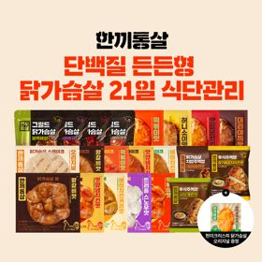 | 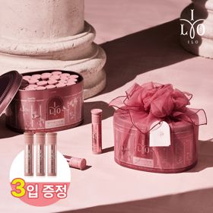 | 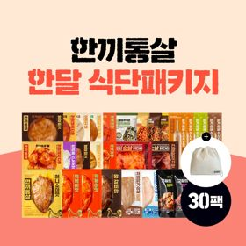 | 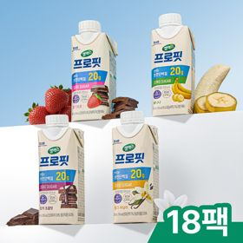 | 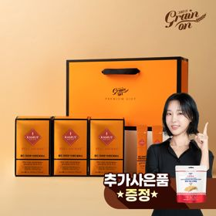 | 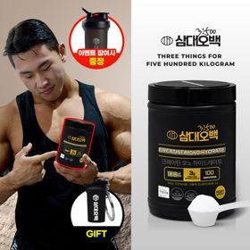 | 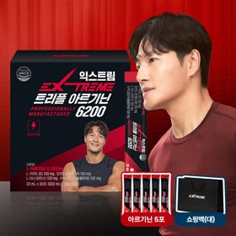 | 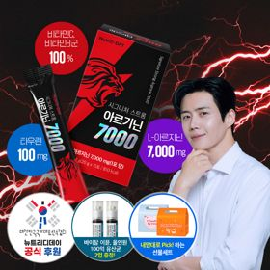 | 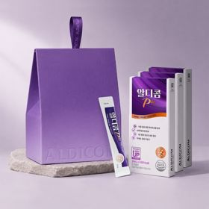
 | 카테고리 | 기타/특수목적 | 다이어트/체중관리 | 피부/미용 | 다이어트/체중관리 | 다이어트/체중관리 | 기타/특수목적 | 다이어트/체중관리 | 다이어트/체중관리 | 다이어트/체중관리 | 기타/특수목적
 | 브랜드 | 그레인온 | 한끼통살 | 아일로 | 한끼통살 | 셀렉스 | 그레인온 | 삼대오백 | 익스트림 | 뉴트리디데이 | 알디콤
 | 상품명 | [리센느에디션] 베리말차 캡슐레이션 효소 1.8g 30포, 2개 | [한끼통살] 단백질 든든형 닭가슴살 21일 식단관리+(증정)현미크리스피 닭가슴살 오리지널 1개 | '3입 증정' "선물하기 1등 콜라겐" 아일로 타입1 콜라겐 비오틴 앰플 28일분 오간자 에디션+ 앰플 3입 추가 증정 | [한끼통살] 닭가슴살 한달 식단패키지 30팩+(증정)보냉백 | 셀렉스 프로핏 맛있는 완전단백질 250ml 18팩 딸기초코/모카초콜릿/밀크바닐라/바나나 택1 | [그레인온] 골드 카무트 브랜드밀 효소 3개월(+선물포장) +파로저당 단백칩 증정 | [운동선물/헬스] 삼대오백 모노 크레아틴 100서빙 운동 필수템 | 아르기닌 증정 남친 활력선물 대한민국 NO.1 김종국 트리플아르기닌 6200 (30포) + 아르기닌 추가 증정 | "이게 바로 찐! 초고함량" 액상스틱 L-아르기닌 7000 3박스 [케이스 동봉] | [단독] 알디콤Plus 숙취해소제 선물세트 (5포입x3개)
 | 평점 | 0 | 4 | 4 | 4 | 4 | 4 | 4 | 4 | 4 | 4
 | 리뷰수 | 0 | 49 | 730 | 142 | 213 | 1653 | 1894 | 247 | 38 | 1
 | 긍정리뷰
 | 부정리뷰
 | 판매가 | 24,900원 | 39,900원 | 65,900원 | 49,900원 | 28,900원 | 46,900원 | 17,900원 | 43,900원 | 30,900원 | 33,200원
 | 링크 | 바로가기 | 바로가기 | 바로가기 | 바로가기 | 바로가기 | 바로가기 | 바로가기 | 바로가기 | 바로가기 | 바로가기

다이소몰_카드형
플랫폼 | 순위 | 1위 | 2위 | 3위 | 4위 | 5위 | 6위 | 7위 | 8위 | 9위 | 10위
다이소몰 | 썸네일 | 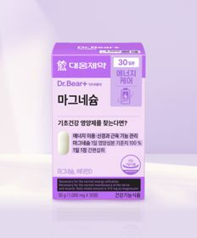 |  |  |  | 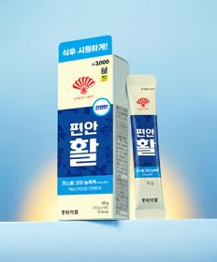 |  | 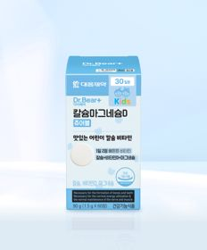 | 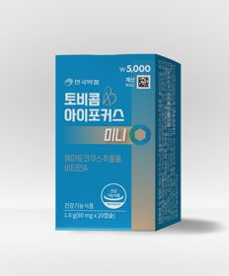 | 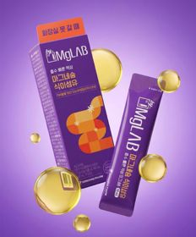 | 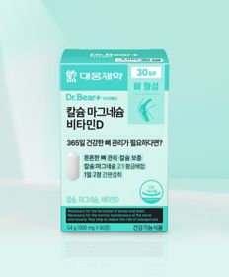
 | 카테고리 | 마그네슘 | 기타/특수목적 | 비타민C/항산화 | 다이어트/체중관리 | 기타/특수목적 | 기타/특수목적 | 마그네슘 | 기타/특수목적 | 마그네슘 | 비타민D
 | 브랜드 | 대웅제약 | 동국제약 | 동국제약 | 익스트림 | 동화약품 | 동국제약 | 대웅제약 | 안국약품 | 동화약품 | 대웅제약
 | 상품명 | 대웅제약 마그네슘 30정 30일분 | [신혜선 PICK] 동국 마이팝 푸룬＆식이섬유 | [신혜선 PICK] 동국제약 프라임도스 비타민C 2000 30포 30일분 | [김종국 PICK] 익스트림 아르기닌 에너지온 2개입 2일분 | 동화 부채표 편안활 5포 5일분 | 동국 맛있는 샐러드 미니볼 15포 15일분 | 대웅제약 어린이 칼슘 마그네슘D 츄어블 60정 30일분 | 안국약품 토비콤 눈피로엔 아이포커스 미니 20캡슐 | 동화 바이마그랩 마그네슘 식이섬유 5포 5일분 | 대웅제약 칼슘 마그네슘 비타민D 60정 30일분
 | 평점 | 4.8 | 4.6 | 4.7 | 4.8 | 4.8 | 4.7 | 4.7 | 4.8 | 4.7 | 4.8
 | 리뷰수 | 5850 | 398 | 47 | 675 | 3223 | 2088 | 491 | 203 | 460 | 3272
 | 긍정리뷰
 | 부정리뷰
 | 판매가 | 3,000원 | 2,000원 | 5,000원 | 1,500원 | 3,000원 | 3,000원 | 5,000원 | 5,000원 | 3,000원 | 5,000원
 | 링크 | 바로가기 | 바로가기 | 바로가기 | 바로가기 | 바로가기 | 바로가기 | 바로가기 | 바로가기 | 바로가기 | 바로가기

올리브영_카드형
플랫폼 | 순위 | 1위 | 2위 | 3위 | 4위 | 5위 | 6위 | 7위 | 8위 | 9위 | 10위
올리브영 | 썸네일 | 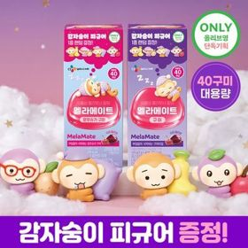 | 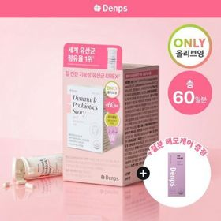 |  | 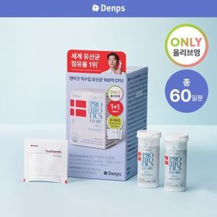 | 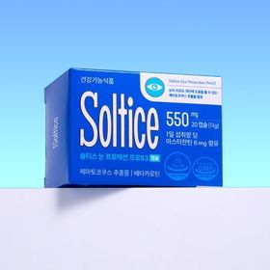 | 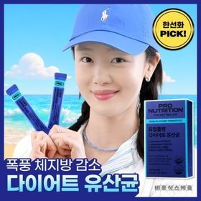 | 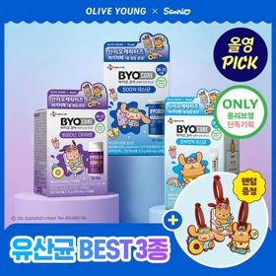 | 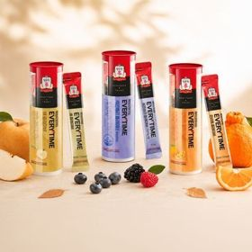 | 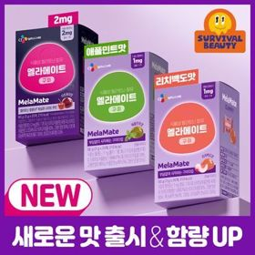 | 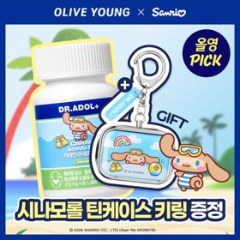
 | 카테고리 | 기타/특수목적 | 프로바이오틱스/유산균 | 비타민C/항산화 | 프로바이오틱스/유산균 | 기타/특수목적 | 다이어트/체중관리 | 다이어트/체중관리 | 홍삼/인삼 | 기타/특수목적 | 기타/특수목적
 | 브랜드 | 멜라메이트 | 덴프스 | 고려은단 | 덴프스 | 솔티스 | 프로뉴트리션 | 바이오코어유산균 | 정관장 | 멜라메이트 | 닥터아돌
 | 상품명 | [감자숭이 기획] 멜라메이트 구미/로우슈가/버라이어티팩 구미 20/40/50구미 | 덴프스 덴마크 유산균이야기 우먼 2개월분(질유산균) + 철분 헤모케어 3포 증정 | 고려은단 메가도스C 비타민C 3000mg 100포 (100일분) | [덴프스] 덴마크 유산균이야기 30캡슐 1+1 기획 (+트루바이타민 3포 증정) | 솔티스눈 프로텍션 프로 S3 20캡슐 (20일분) | [한선화 PICK] 프로뉴트리션 듀얼플랜 다이어트 유산균 14포 | [9월 올영픽/산리오콜라보] CJ 바이오코어 유산균 3종 (피부/다이어트/500억) (+산리오 러기지택) | [올영단독] 정관장 에브리타임 세븐베리/배/한라봉 플레이버 7포 단독기획 | [골라담기/신제품] 멜라메이트 구미 타트체리맛/리치백도맛/애플민트맛/2mg 구미 | [9월 올영픽/품절대란] 닥터아돌 카테킨 아세로라 칼시페롤 C D 60정 (+시나모롤 틴케이스 키링)
 | 평점 | 4.8 | 4.9 | 4.9 | 4.9 | 4.8 | 4.5 | 4.8 | 4.9 | 4.8 | 4.7
 | 리뷰수 | 14716 | 8055 | 6468 | 24085 | 106 | 457 | 12307 | 6735 | 13672 | 6255
 | 긍정리뷰
 | 부정리뷰
 | 판매가 | 15,900원 | 31,900원 | 25,900원 | 30,400원 | 12,900원 | 39,800원 | 13,950원 | 15,600원 | 8,900원 | 26,900원
 | 링크 | 바로가기 | 바로가기 | 바로가기 | 바로가기 | 바로가기 | 바로가기 | 바로가기 | 바로가기 | 바로가기 | 바로가기

